Sheet1
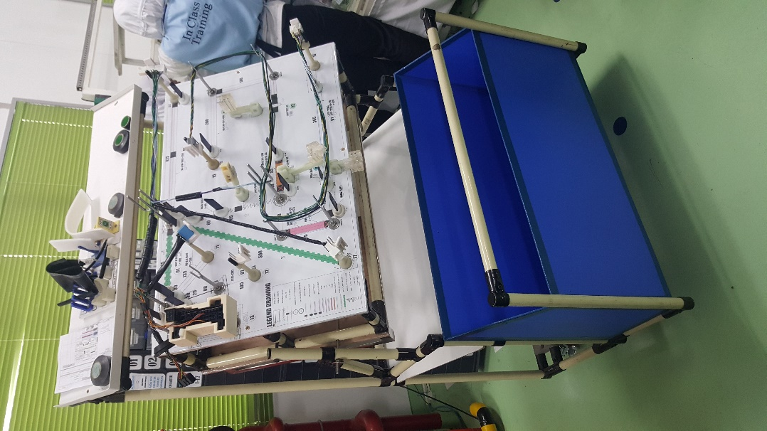
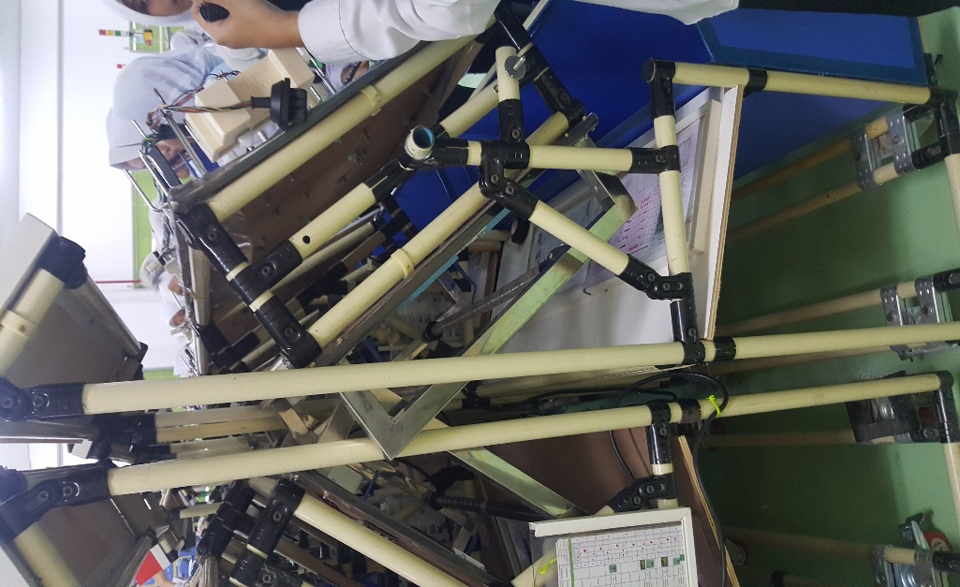
STAND JIG TRAINING
1. | Bahan Besi 20x20 di cat putih
2. | Terdapat Roda swivel + break
3. | Gutter memakai plastik
4. | Rak material atas memakai triplek
 | melamin dan ada pvc angle
Bisa Bolak Balik

Detail bisa menguhubungi
Anan ENG |  | 081233431996
AWN ENG |  | 08885728982

